Résumé
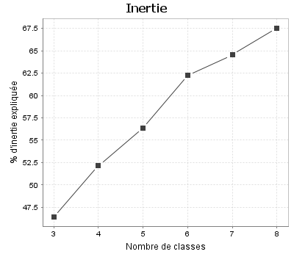
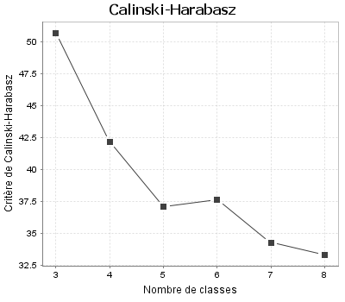
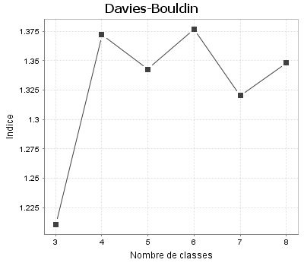
Indicateurs de qualité
Critères | 3 classes | 4 classes | 5 classes | 6 classes | 7 classes | 8 classes
Inertie intra-classes | 19.428 | 17.352 | 15.830 | 13.687 | 12.857 | 11.767
Inertie inter-classes | 16.829 | 18.905 | 20.426 | 22.569 | 23.399 | 24.489
Inertie expliquée (%) | 46.416 | 52.142 | 56.339 | 62.248 | 64.538 | 67.544
Critère de Calinski-Harabasz (pseudo F) | 50.674 | 42.128 | 37.098 | 37.595 | 34.275 | 33.298
Indice de Davies-Bouldin | 1.210 | 1.372 | 1.343 | 1.377 | 1.320 | 1.348

Graphiques

